Иностранный диплом
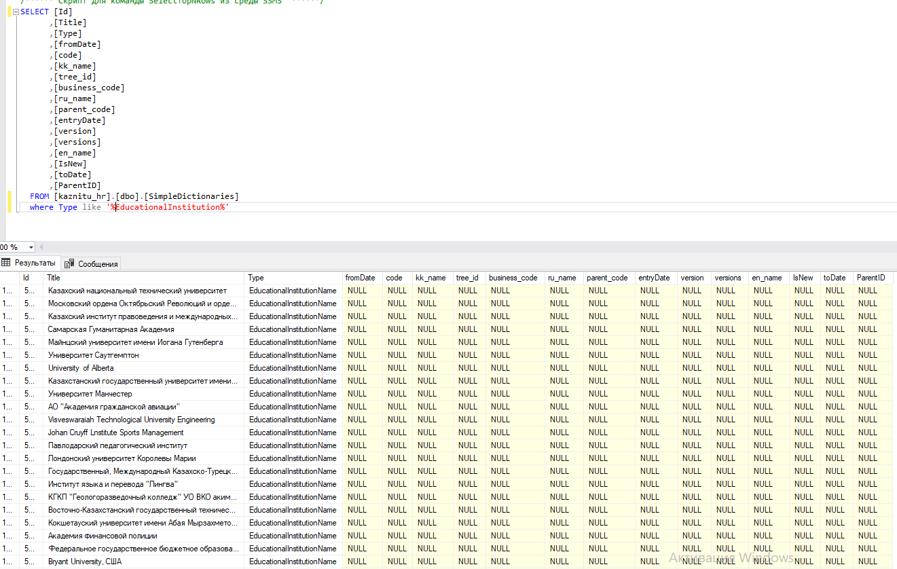
Нет признака иностранного ВУЗа

Иностранные ППС
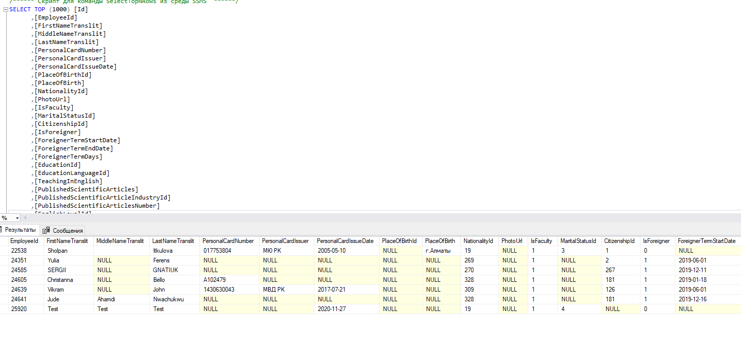
Поле иностранного ППС не у всех заполнен

